体制図
海野
 | 馬 広超
 | 張 卓群

SL（１名） | SL（１名）
安 雪鑫
施 楠豪

PG(６名) | PG(７名)
高 菁雨
劉 金澤
聶 暁非
長島 凱斗
知野 明斗
陳 徐輝
李 承炫
陳 委芹
賈 則慧
壮 壮
林 松 陳 晨
金井 隆

1_ログイン
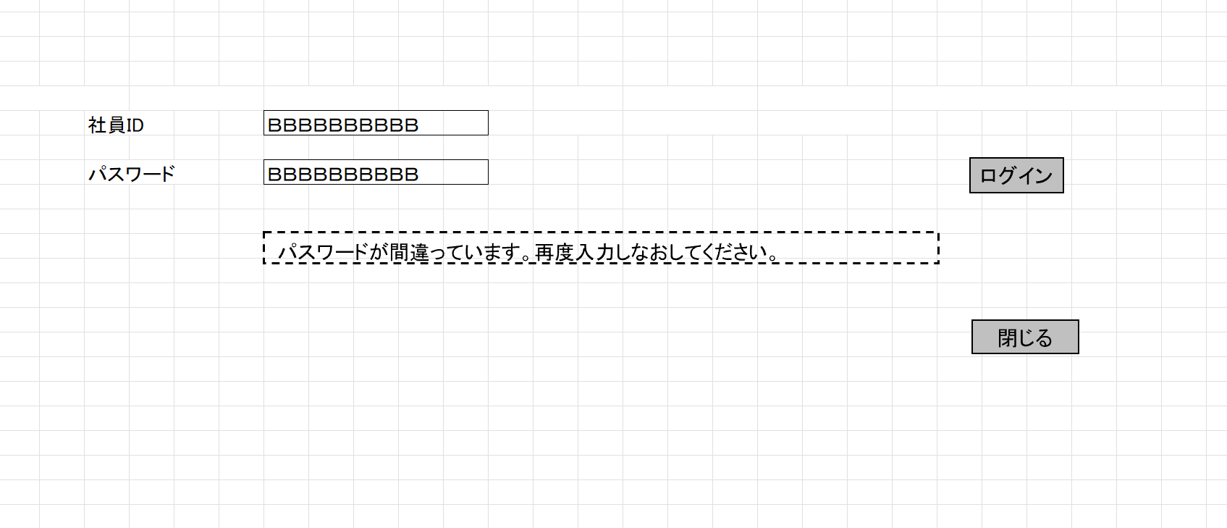

3_社員情報登録・更新
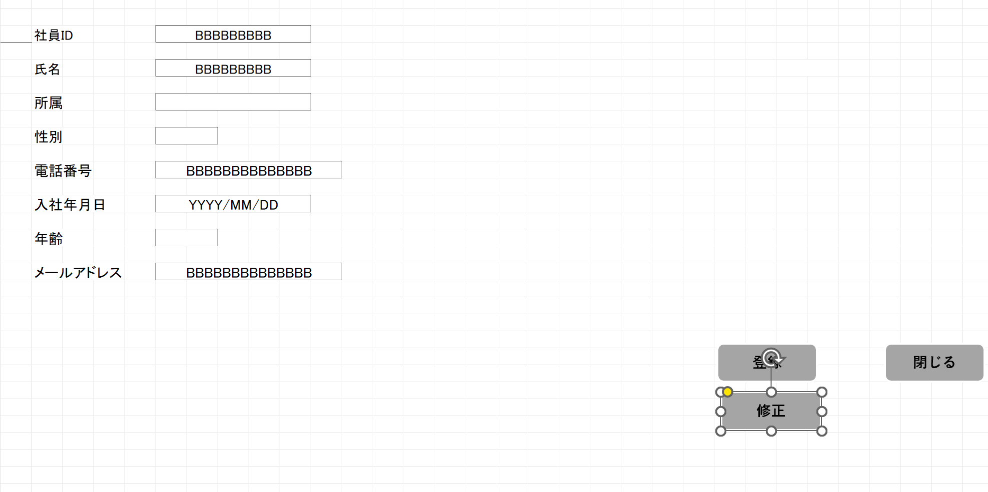

4_勤怠情報一覧（月別）
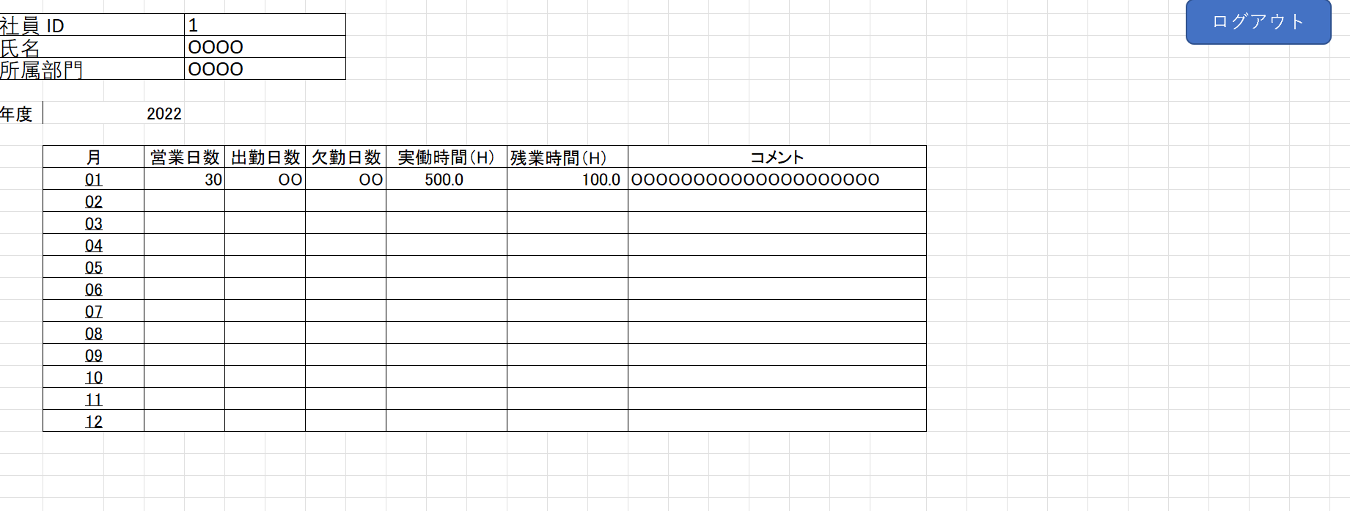

5_勤怠情報一覧（日別）
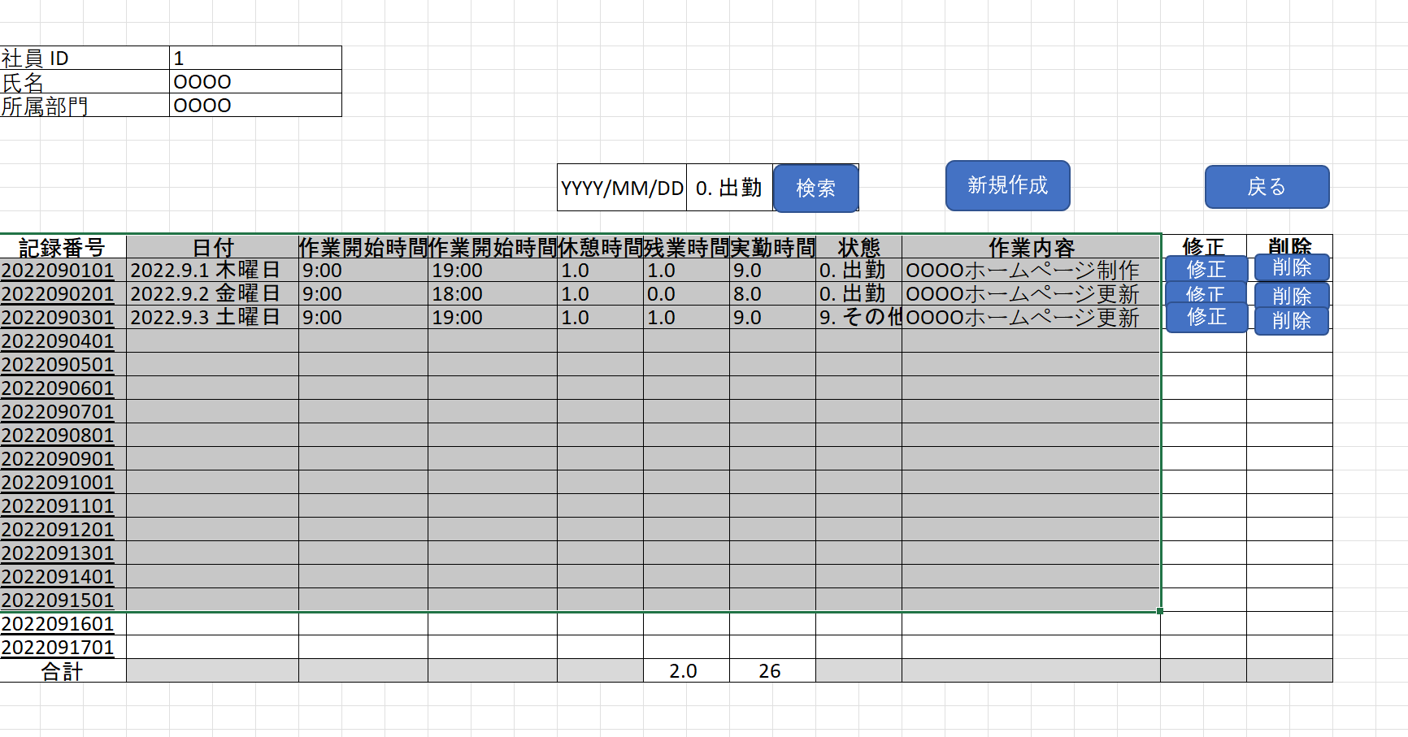

6_勤怠情報登録・更新
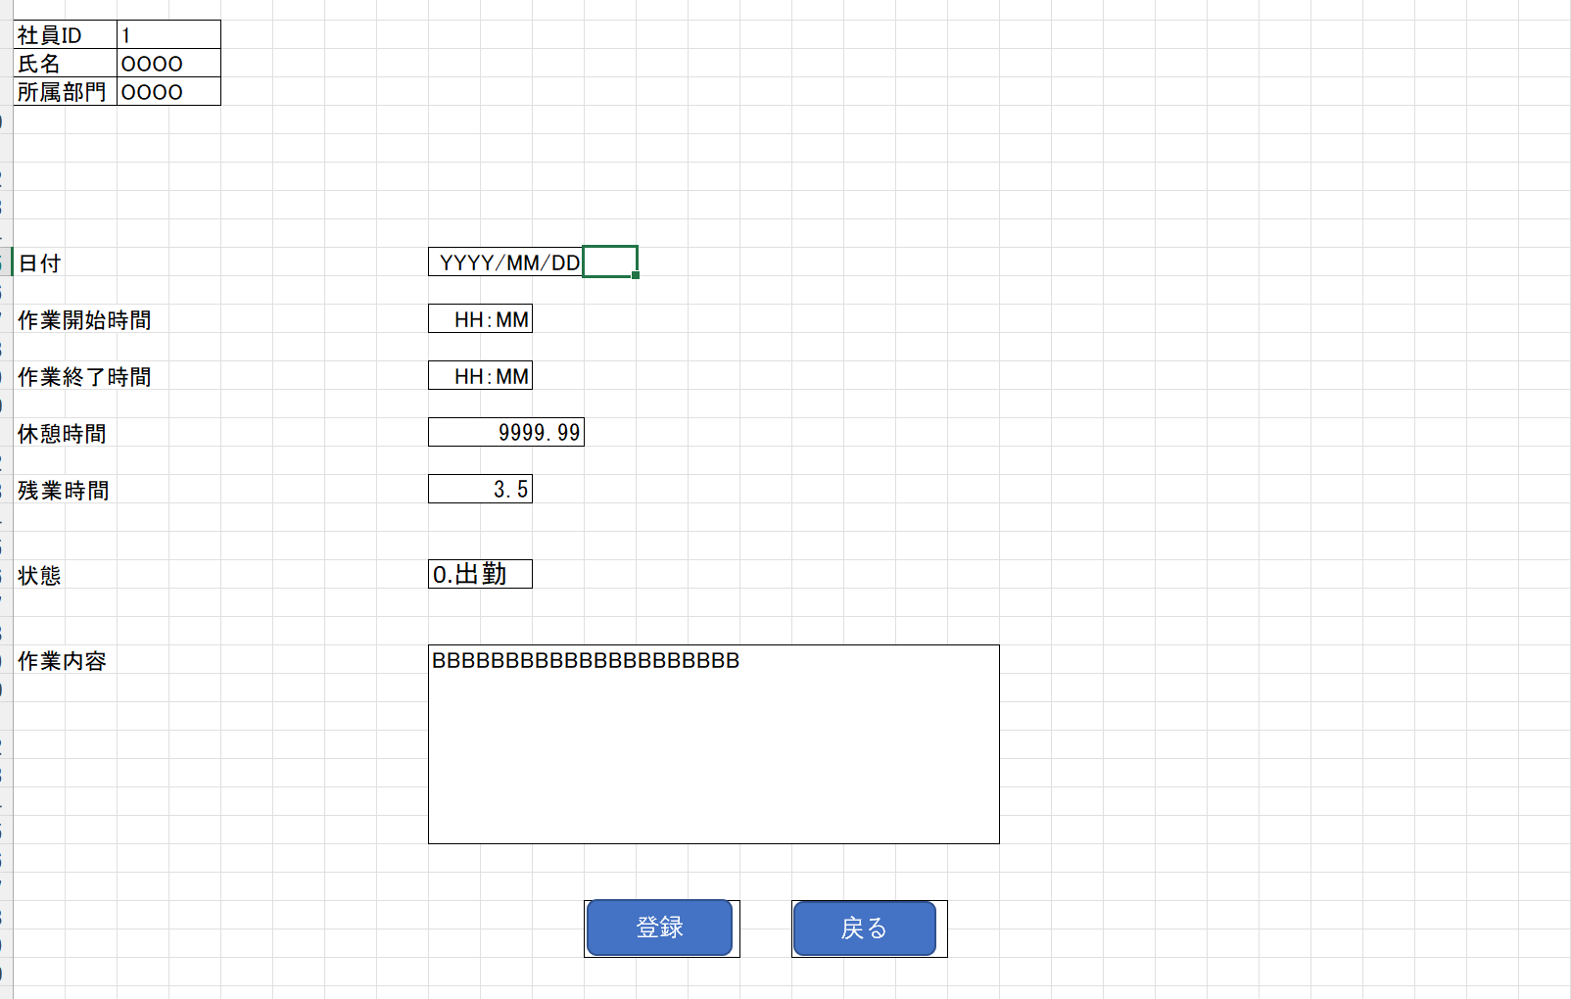

7_勤怠承認一覧
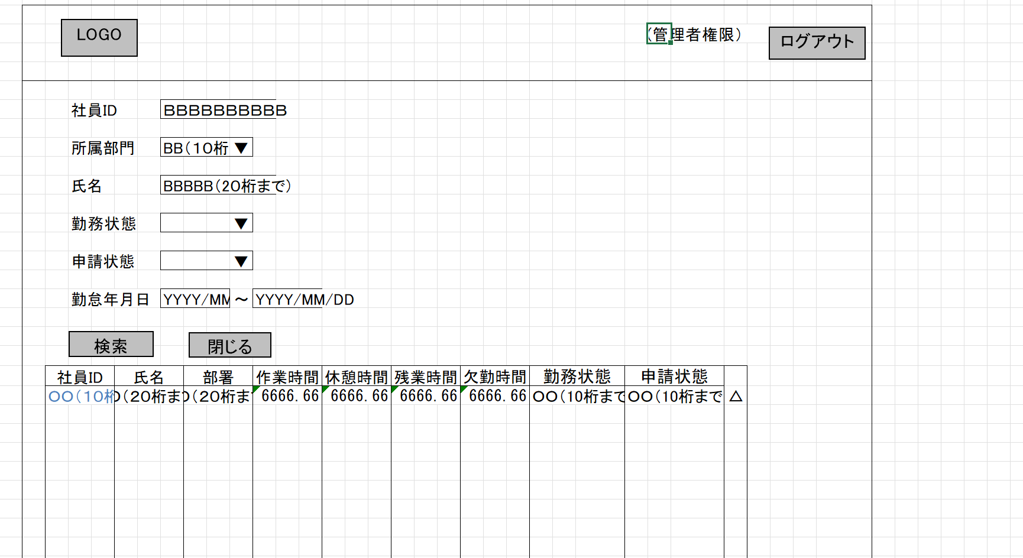

8_勤怠承認詳細
